关系图
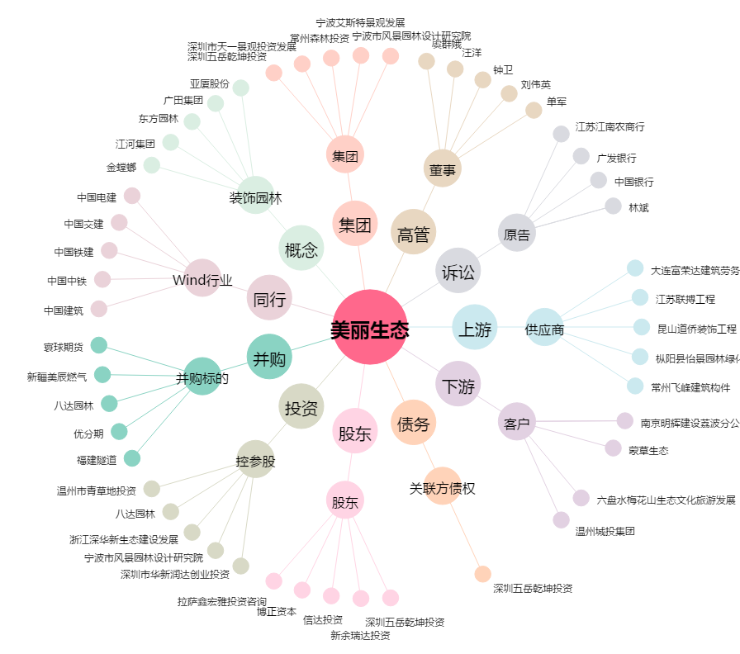
美丽生态[000010.SZ] - 关系概览图

